工作表1
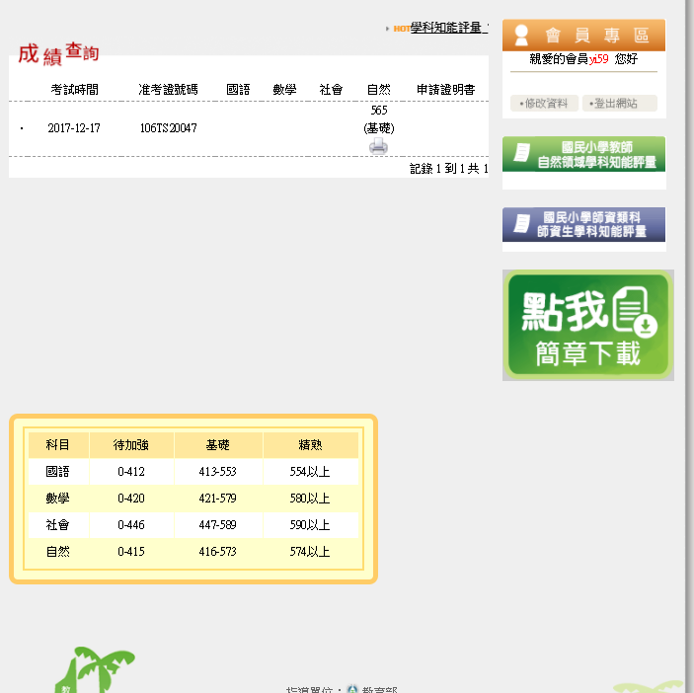
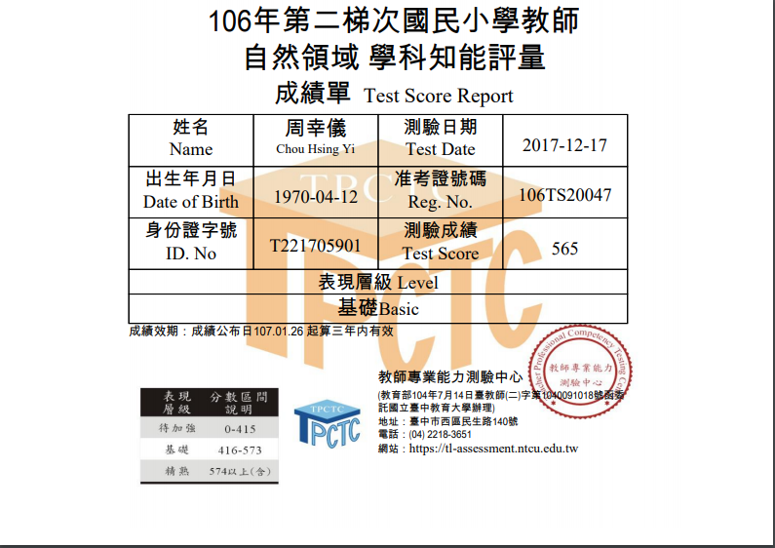
能力值對應量尺分數後的結果
准考證號碼 | 姓名 | 帳號 | 身分證字號 | 生日 | 測驗考場 | 就讀學校 | 評量日期 | 自 | 自
106TS20047 | 周幸儀 | yi59 | T221705901 | 1970-04-12 | Southern | 國立臺南師範學院 | 106年12月17日(日) | 565 | 基礎

報名系統呈現的量尺分數

考生在報名系統 瀏覽的成績

